Статистика1
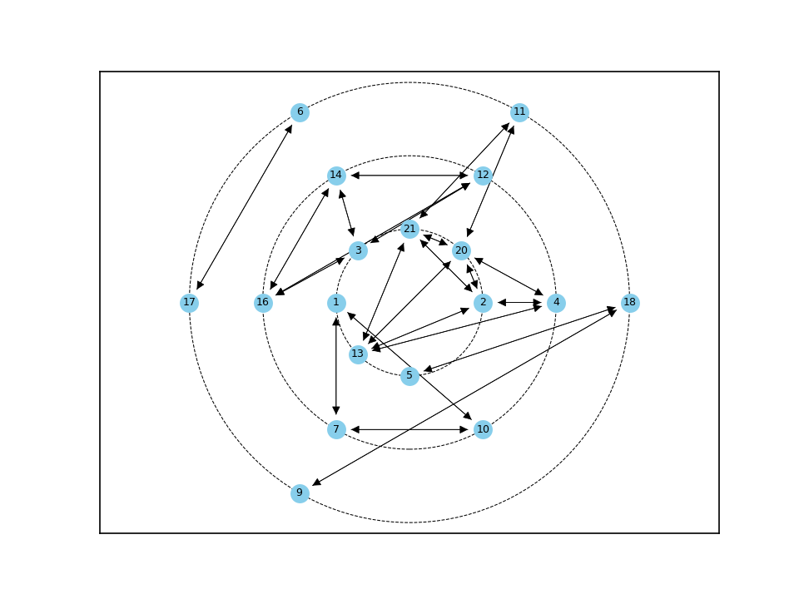
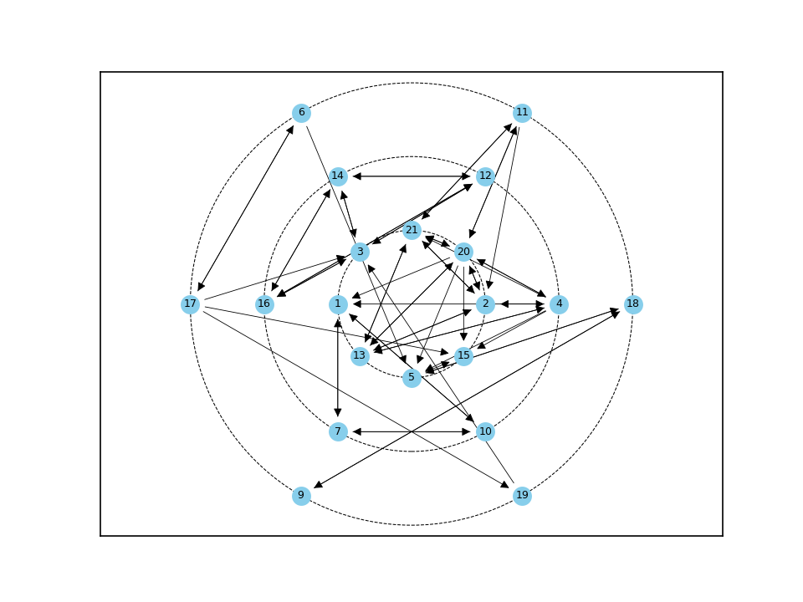
№11 | C_plus | E_plus | КУО |  | S_group | E_group | BB_group
1 | 0.2 | 0.1 | 2 | 0 | 38.333% | 2.857% | 10.952%
2 | 0.25 | 0.2 | 1.25
3 | 0.25 | 0.15 | 1.667
4 | 0.15 | 0.35 | 0.429
5 | 0.2 | 0.1 | 2
6 | 0.05 | 0.1 | 0.5
7 | 0.1 | 0.1 | 1
8 | 0 | 0 | inf
9 | 0.05 | 0.05 | 1
10 | 0.1 | 0.1 | 1
11 | 0.1 | 0.15 | 0.667
12 | 0.15 | 0.15 | 1
13 | 0.2 | 0.2 | 1
14 | 0.15 | 0.15 | 1
15 | 0.2 | 0 | inf
16 | 0.15 | 0.15 | 1
17 | 0.05 | 0.2 | 0.25
18 | 0.1 | 0.1 | 1
19 | 0.05 | 0.05 | 1
20 | 0.25 | 0.4 | 0.625
21 | 0.25 | 0.2 | 1.25

Статистика2
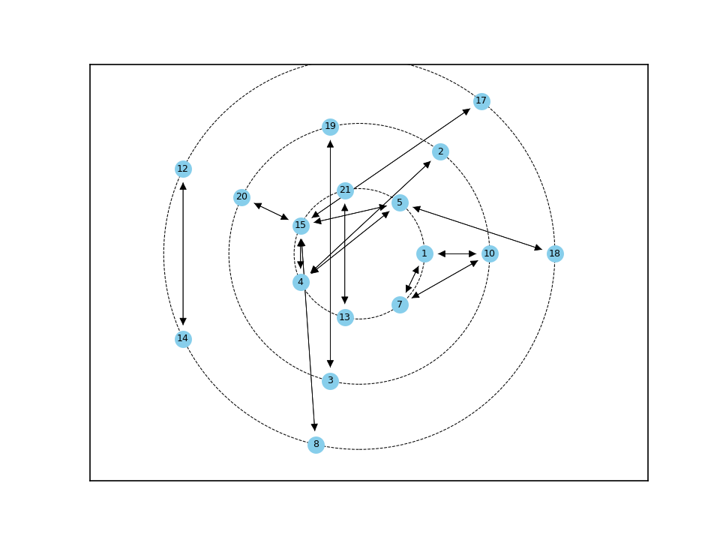
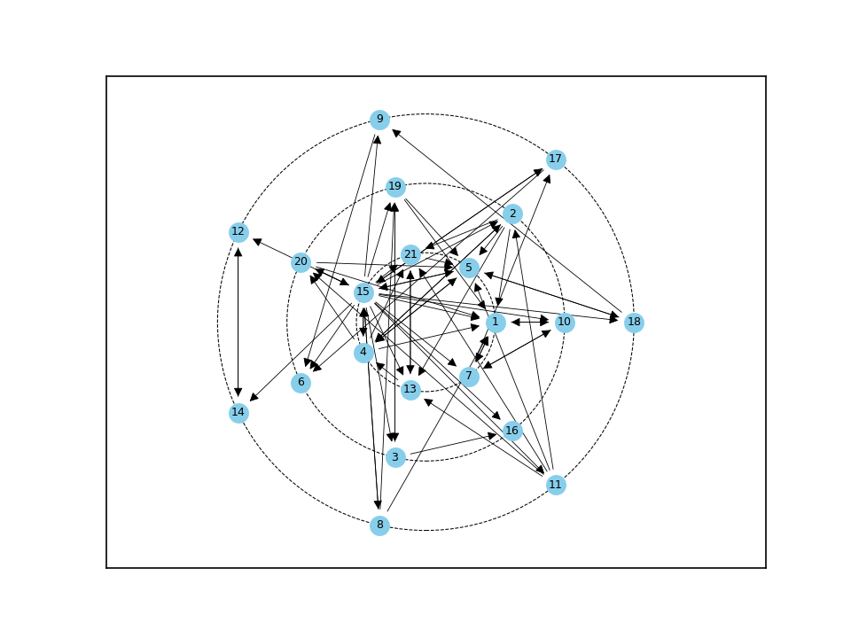
№11 | C_plus | E_plus | КУО |  | S_group | E_group | BB_group
1 | 0.4 | 0.1 | 4 | 0 | 20.588% | 3.238% | 6.667%
2 | 0.15 | 0.25 | 0.6
3 | 0.1 | 0.1 | 1
4 | 0.2 | 0.3 | 0.667
5 | 0.4 | 0.15 | 2.667
6 | 0.15 | 0 | inf
7 | 0.15 | 0.15 | 1
8 | 0.05 | 0.15 | 0.333
9 | 0.1 | 0.05 | 2
10 | 0.15 | 0.1 | 1.5
11 | 0.05 | 0.25 | 0.2
12 | 0.1 | 0.05 | 2
13 | 0.2 | 0.1 | 2
14 | 0.1 | 0.05 | 2
15 | 0.25 | 1 | 0.25
16 | 0.1 | 0 | inf
17 | 0.1 | 0.1 | 1
18 | 0.1 | 0.1 | 1
19 | 0.15 | 0.15 | 1
20 | 0.15 | 0.15 | 1
21 | 0.25 | 0.1 | 2.5

Статистика3
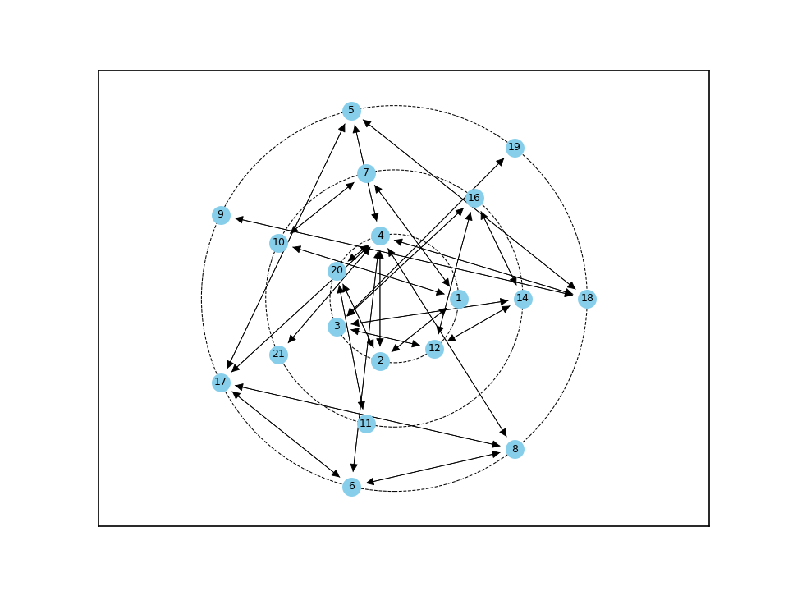
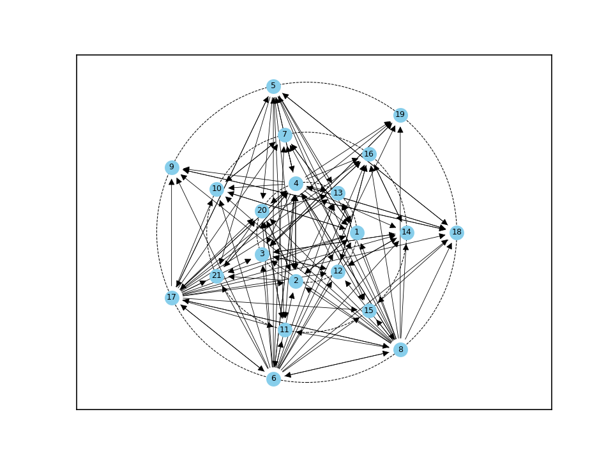
№11 | C_plus | E_plus | КУО |  | S_group | E_group | BB_group
1 | 0.4 | 0.25 | 1.6 | 0 | 20.93% | 6.143% | 12.857%
2 | 0.35 | 0.25 | 1.4
3 | 0.4 | 0.2 | 2
4 | 0.4 | 1 | 0.4
5 | 0.25 | 0.5 | 0.5
6 | 0.15 | 1 | 0.15
7 | 0.3 | 0.1 | 3
8 | 0.15 | 0.95 | 0.158
9 | 0.25 | 0.05 | 5
10 | 0.3 | 0.1 | 3
11 | 0.3 | 0.05 | 6
12 | 0.35 | 0.15 | 2.333
13 | 0.4 | 0 | inf
14 | 0.35 | 0.15 | 2.333
15 | 0.3 | 0 | inf
16 | 0.35 | 0.15 | 2.333
17 | 0.2 | 1 | 0.2
18 | 0.3 | 0.2 | 1.5
19 | 0.25 | 0.05 | 5
20 | 0.4 | 0.2 | 2
21 | 0.3 | 0.1 | 3

Статистика4
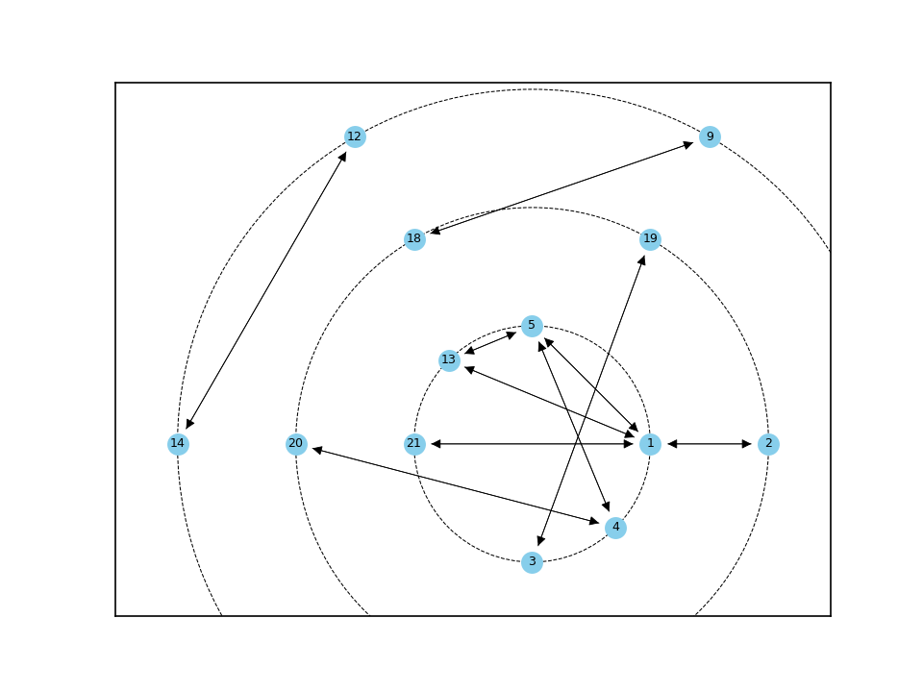
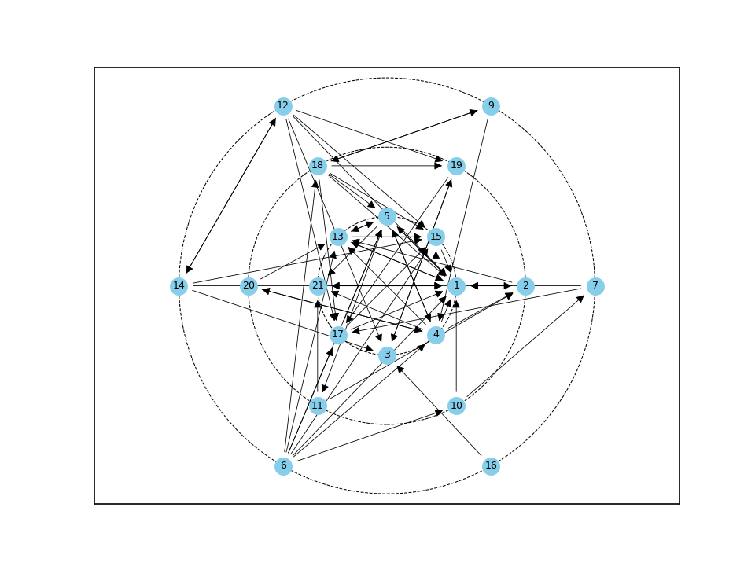
№11 | C_plus | E_plus | КУО |  | S_group | E_group | BB_group
1 | 0.65 | 0.2 | 3.25 | 0 | 15.385% | 3.095% | 4.762%
2 | 0.15 | 0.15 | 1
3 | 0.2 | 0.05 | 4
4 | 0.2 | 0.35 | 0.571
5 | 0.3 | 0.25 | 1.2
6 | 0 | 0.4 | 0
7 | 0.05 | 0.1 | 0.5
8 | 0 | 0 | inf
9 | 0.05 | 0.1 | 0.5
10 | 0.05 | 0.1 | 0.5
11 | 0.05 | 0.1 | 0.5
12 | 0.05 | 0.3 | 0.167
13 | 0.3 | 0.15 | 2
14 | 0.05 | 0.2 | 0.25
15 | 0.35 | 0.05 | 7
16 | 0 | 0.05 | 0
17 | 0.25 | 0.15 | 1.667
18 | 0.1 | 0.3 | 0.333
19 | 0.15 | 0.1 | 1.5
20 | 0.05 | 0.1 | 0.5
21 | 0.25 | 0.05 | 5

Статистика5
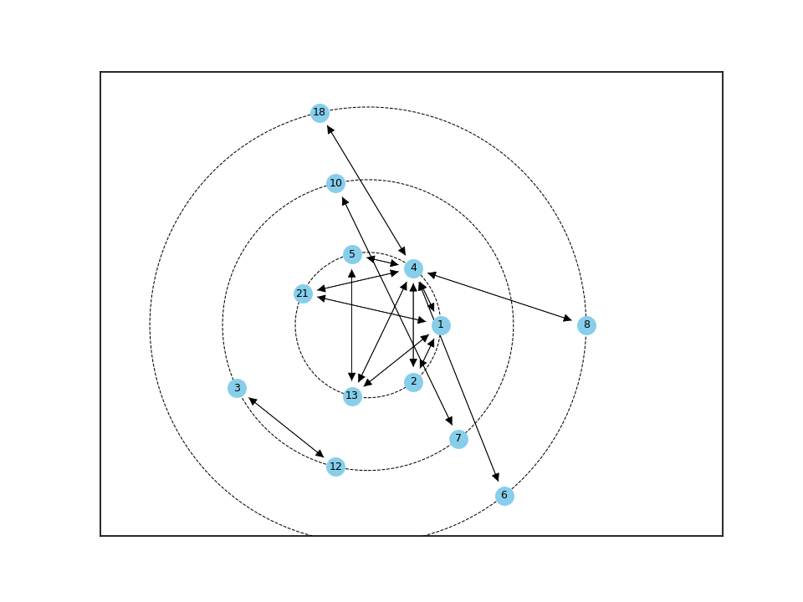
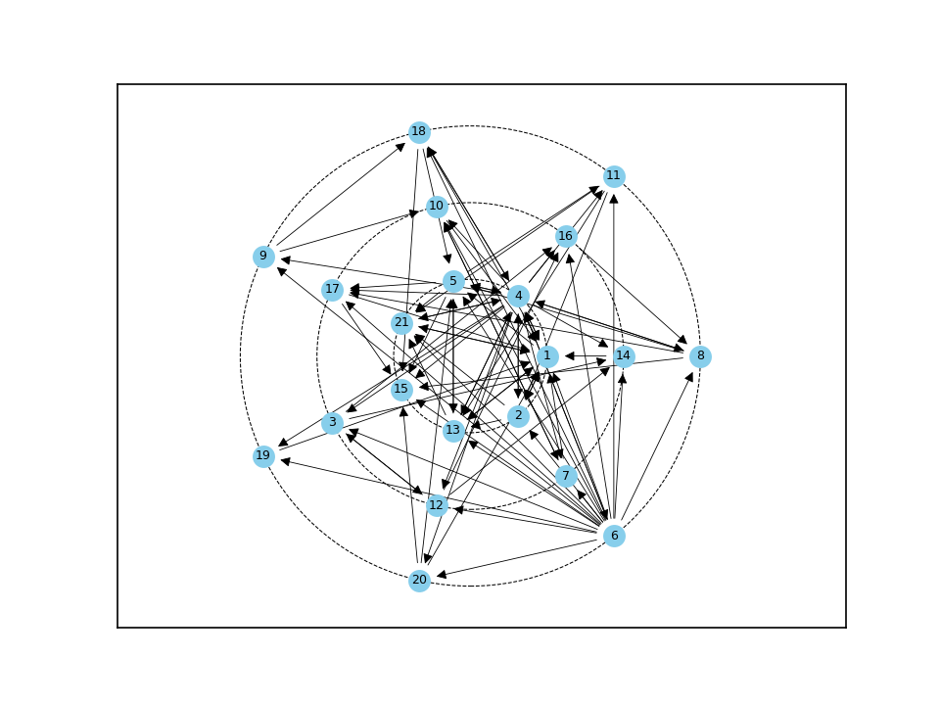
№11 | C_plus | E_plus | КУО |  | S_group | E_group | BB_group
1 | 0.6 | 0.25 | 2.4 | 0 | 15.217% | 4.381% | 6.667%
2 | 0.2 | 0.2 | 1
3 | 0.15 | 0.15 | 1
4 | 0.4 | 1 | 0.4
5 | 0.35 | 0.3 | 1.167
6 | 0.05 | 1 | 0.05
7 | 0.15 | 0.1 | 1.5
8 | 0.15 | 0.2 | 0.75
9 | 0.1 | 0.1 | 1
10 | 0.2 | 0.1 | 2
11 | 0.15 | 0.15 | 1
12 | 0.15 | 0.15 | 1
13 | 0.3 | 0.2 | 1.5
14 | 0.2 | 0.05 | 4
15 | 0.35 | 0 | inf
16 | 0.2 | 0.05 | 4
17 | 0.2 | 0.1 | 2
18 | 0.15 | 0.2 | 0.75
19 | 0.1 | 0.05 | 2
20 | 0.1 | 0.15 | 0.667
21 | 0.35 | 0.1 | 3.5

Статистика6
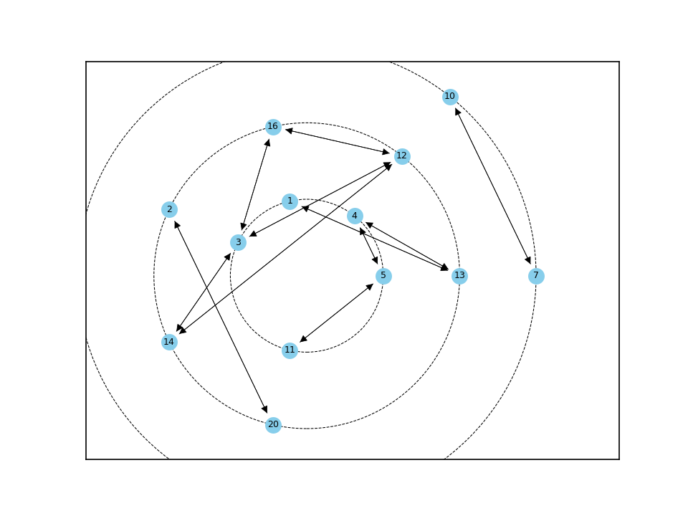
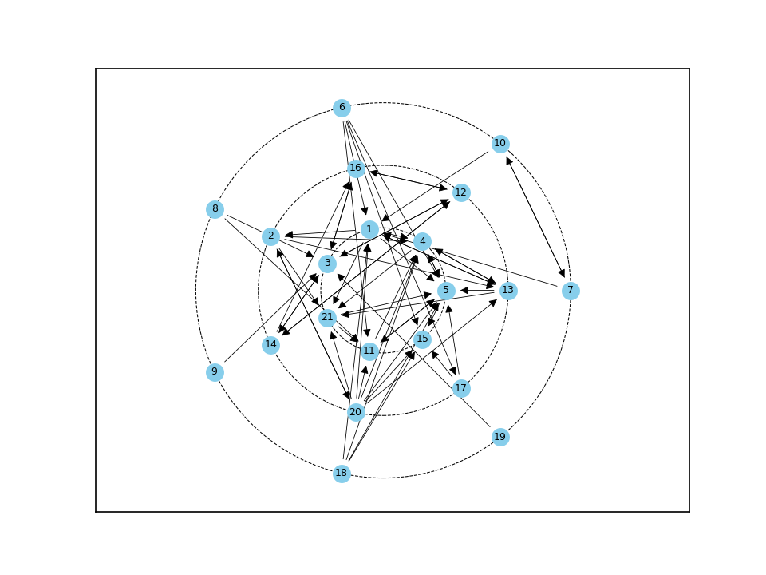
№11 | C_plus | E_plus | КУО |  | S_group | E_group | BB_group
1 | 0.3 | 0.25 | 1.2 | 0 | 18.033% | 2.905% | 5.238%
2 | 0.1 | 0.2 | 0.5
3 | 0.3 | 0.15 | 2
4 | 0.35 | 0.15 | 2.333
5 | 0.45 | 0.15 | 3
6 | 0 | 0.25 | 0
7 | 0.05 | 0.1 | 0.5
8 | 0 | 0.1 | 0
9 | 0 | 0.05 | 0
10 | 0.05 | 0.1 | 0.5
11 | 0.25 | 0.1 | 2.5
12 | 0.15 | 0.15 | 1
13 | 0.2 | 0.2 | 1
14 | 0.1 | 0.15 | 0.667
15 | 0.25 | 0 | inf
16 | 0.15 | 0.1 | 1.5
17 | 0.05 | 0.1 | 0.5
18 | 0 | 0.2 | 0
19 | 0 | 0.05 | 0
20 | 0.05 | 0.4 | 0.125
21 | 0.25 | 0.1 | 2.5

